상품제안서
밸류엠 메탈맥세이프 고속충전 보조배터리 5000mAh 20W | 상품코드: S39520

 |  |  |  |  |  |  | 02-713-8555 | www.synergygift.co.kr
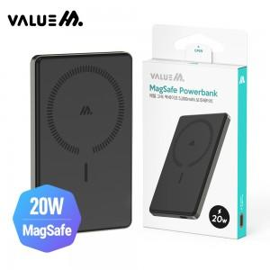

【상세/제작정보】

【인쇄/포장옵션】 | 레이저 / 포장지포장

【공급단가】 | 수량 | 30~ | 100~ | 500~ | 1,000~ | 3,000~
*VAT별도 | 단가 | 16,510원 | 16,120원 | 15,620원 | 14,850원 | 14,600원

【상품 URL】 | https://www.synergygift.co.kr:443/src/goods_detail.php?gdno=39520

